зеркальный юмор
Фамилия имя отчество |  |  |  | дата

Магнит "Черно-белые с глазами"

Артикул | Фото товара | Размер | Кол-во шт. | Стоимость 1ед. | Сумма, руб | Примечание
1 | 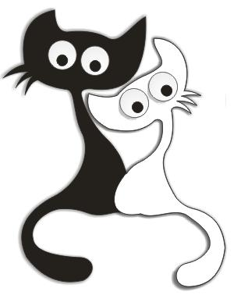 | 90*70 | 0 | 32.00 | -
2 | 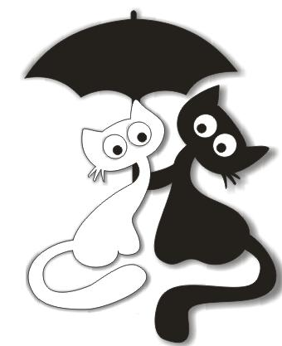 | 90*70 | 0 | 32.00 | -
3 | 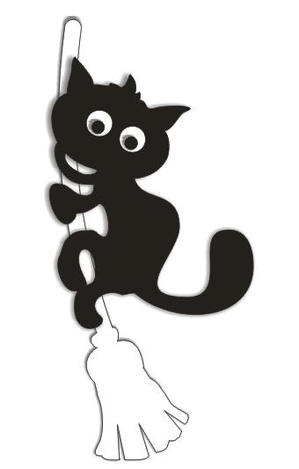 | 90*70 | 0 | 32.00 | -
4 | 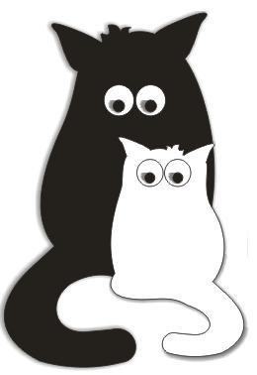 | 90*70 | 0 | 32.00 | -
5 | 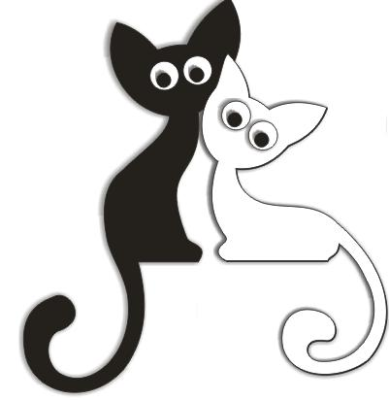 | 90*70 | 0 | 32.00 | -
6 | 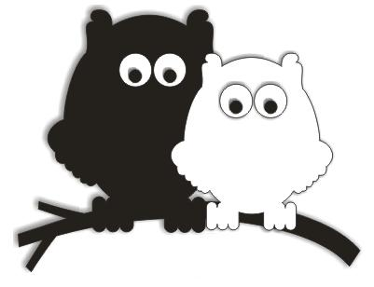 | 90*70 | 0 | 32.00 | -
7 | 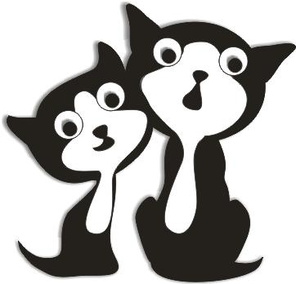 | 90*70 | 0 | 32.00 | -
8 | 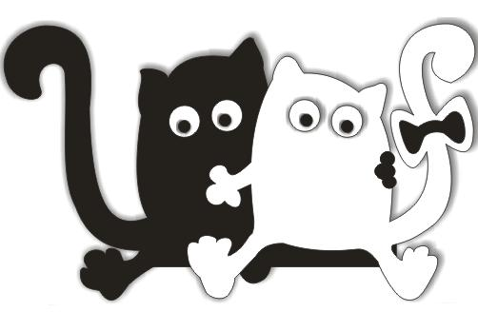 | 90*70 | 0 | 32.00 | -
9 | 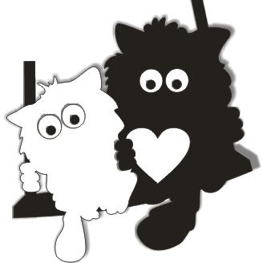 | 90*70 | 0 | 32.00 | -
10 |  | 90*70 | 0 | 32.00 | -
11 | 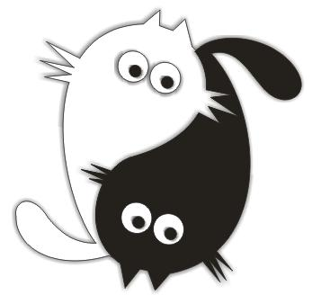 | 90*70 | 0 | 32.00 | -
12 | 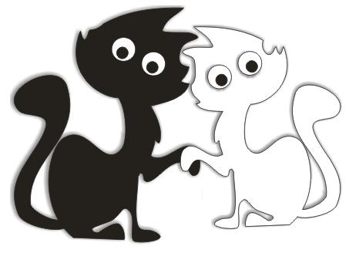 | 90*70 | 0 | 32.00 | -
13 | 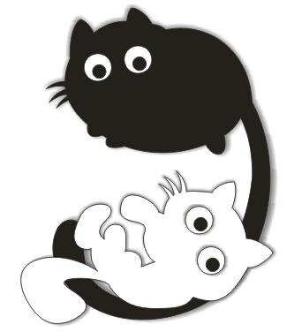 | 90*70 | 0 | 32.00 | -
14 | 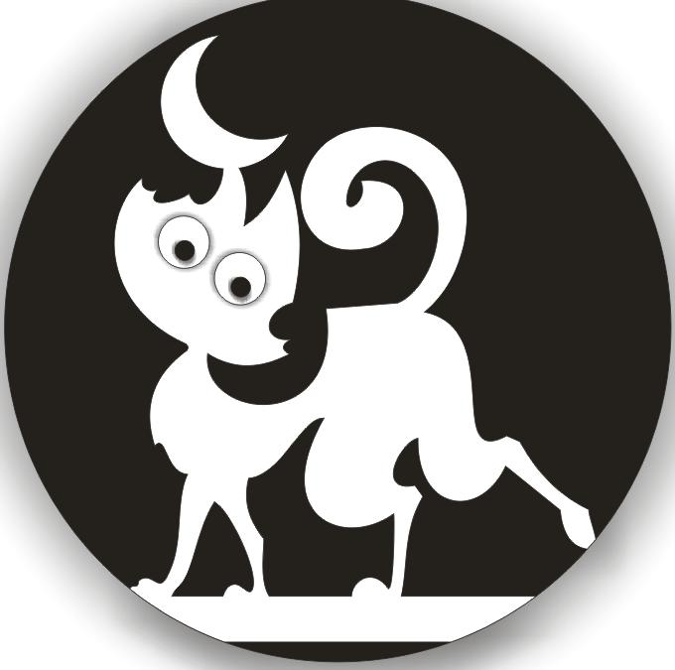 | 90*70 | 0 | 32.00 | -
15 | 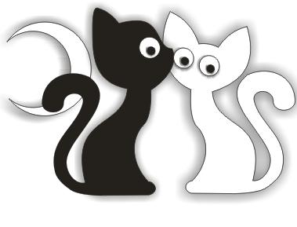 | 90*70 | 0 | 32.00 | -
16 | 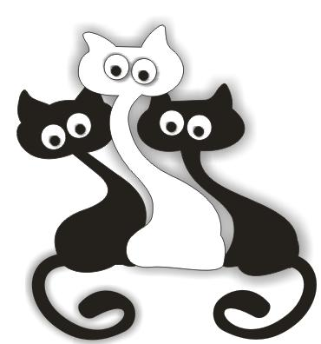 | 90*70 | 0 | 32.00 | -
17 | 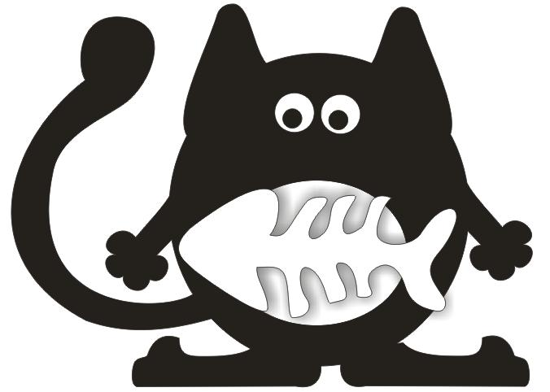 | 90*70 | 0 | 32.00 | -
18 |  | 90*70 | 0 | 32.00 | -
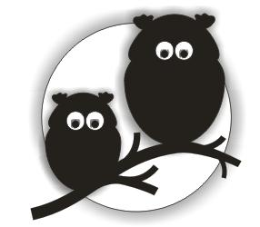 19 |  | 90*70 | 0 | 32.00 | -
20 | 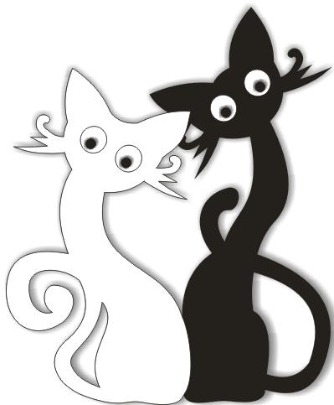 | 90*70 | 0 | 32.00 | -
 |  |  |  |  | -

